0.概要・必要性能検討
駆動系メカ仕様検討
●

目的
先行手配のため先に足回り選定検討
要求性能
・本陣への高速移動可能
・敵から逃れるスピード確保
⇒ABUロボコン 足周り速いチーム相当とする
要求仕様
最高速:5.0[m/s]
加速時間:2.0[s]
⇒2.5[m/s²]
フィールドの端からスタートして1/3の5mで最高速到達
※すべり未考慮
５５

1.タイヤ方式
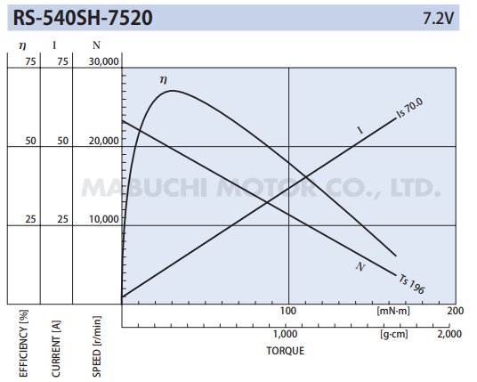
駆動系メカ仕様検討
●

 | A.タイヤ方式
 | →対向2輪，独立4輪ステア等
 | 1.要求
 | 項目 | 値
 | 最高速:Vmax[m/s] | 5.0 | ABU2019 CHINA:6.0[m/s], JAPAN:3.0[m/s]
 | 最高速到達時間:⊿ta[s] | 2.0
 | 要求加速度:αmax[m/s2] | 2.5

滑り未考慮
(直線路をかっとばすような競技ではないので厳密計算不要と判断)
 | 2.仮設定条件
 | 項目 | 値
 | タイヤ直径:d[m] | 0.100
 | タイヤ角速度:ωw[rad/s] | 100.0 | =2Vmax/d
 | 減速比:iG | 30
 | タイヤ幅:b[m] | 0.025
 | 駆動タイヤ数:Nw | 4
 | タイヤの質量:mw[kg] | 0.1
Q(性能)だけでなく，C(コスト)，D(調達性)も入れる
 | タイヤのイナーシャ:Jw[kg･m2]
 | タイヤと同軸にあるその他回転体のイナーシャ：Jwo[kg･m2]
 | タイヤのモータ入力軸換算イナーシャ: Jw_M[kg･m2] | 0.000 | =(Jw+Jwo)/iG2
 | モータ効率:η | 0.50
 | モータイナーシャ(入力軸): JM[kg･m2]
 | 減速機のモータ入力軸換算イナーシャ： Jr_M[kg･m2]
 | モータ軸換算全イナーシャ:J | 0.00 | =JM+Jr_M+Jw_M
 | ロボ本体重量:m[kg] | 30.0
 | 静摩擦係数:μ1 | 0.20
 | 動摩擦係数:μ1 | 0.10
 | 静止摩擦力:FL1[N] | 58.9 | =μ1mg
 | 動摩擦力:FL2[N] | 29.4 | =μ2mg

 | 項目 | 値
 | 最高モータ回転数:nin[rpm] | 28648 | =(30/π)･ωw･iG
 | └ 判定
 | 減速機出力軸回転数[rpm] | 955
 | モータ角加速度:ωin[rad/s] | 3000 | =2πnin/60
 | 動き出すのに必要な モータトルク:Min_0[Nm] | 0.0491 | ={(d/2)･(FL1/NW/η)}/iG
 | └ 判定
 | 直線運動のイナーシャ:G[kg･m2] | 0.000 | =(m/Nw)･d2 / 4 / iG2
 | 起動加速の瞬間の必要モータトルク: Min_0+acc[Nm] | 0.08 | =Min_0+(J+G)⊿ωin/⊿ta | 1500
 | [mNm] | 80
 | 加速中の必要モータトルク: Min_1+acc[Nm] | 0.0245 | =Min_1+(J+G)⊿ωin/⊿ta
 | [mNm] | 24.5
 | 定速動作に必要なモータトルク:Min_1[Nm] | 0.0245 | ={(d/2)･(FL2/NW/η)}/iG
 | └ 判定
 | 定速中の必要モータトルク: Min_1[Nm] | 0.024525
 | 減速機出力軸換算トルク(起動加速)[Nm] | 1.47
 | 減速機出力軸換算トルク(加速)[Nm] | 0.74
 | 減速機出力軸換算トルク(定速)[Nm] | 0.74

厳密にはモータ特性曲線に従った計算が必要
→効率を回転数の関数にして駆動トルク算出

 | 独立4輪ステア
 | https://www.youtube.com/watch?v=rNPtfMkFb7c

2.4輪オムニ
駆動系メカ仕様検討
●
一般的な配置はこっち
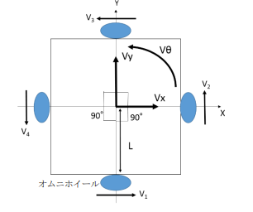
V

 | A.ホイール方式
 | →対向2輪，独立4輪ステア等
 | 1.要求
 | 項目 | 値
 | 最高速:Vmax[m/s] | 5.0
 | 最高速到達時間:Δta[s] | 1.0
 | 要求加速度:αmax[m/s2] | 5.0


 | 進行方向[deg] | 45 | ≒0(稼働モータ数が本計算シートでは連動しない)
 | [rad] | 0.79
 | L[m] | 0.45 | 暫定値
 | Vθ[deg/s] | 0.00
 | [rad/s] | 0.00
 | Vx[m/s] | 3.54 | =V･cos θ
 | Vy[m/s] | 3.54 | =V･sin θ
 | V1[m/s] | 3.54 | =Vx+L･Vθ
 | V2[m/s] | 3.54 | =Vy+L･Vθ
 | V3[m/s] | -3.54 | =-Vx+L･Vθ
 | V4[m/s] | -3.54 | =-Vy+L･Vθ

Q(性能)だけでなく，C(コスト)，D(調達性)も入れる
 | 2.仮設定条件
 | 項目 | 値
 | ホイール直径:d[m] | 0.127
 | ホイール角速度1:ωw1[rad/s] | 55.7 | =2Vmax/d
 | ホイール角速度2:ωw2[rad/s] | 55.7
 | ホイール角速度3:ωw3[rad/s] | -55.7
 | ホイール角速度4:ωw4[rad/s] | -55.7
 | 減速比:iG | 24
 | ホイール幅:b[m] | 0.025 | 使わん
 | 駆動ホイール数:Nw | 4
 | ホイールの質量:mw[kg] | 0.48 | リンク
 | ホイールのイナーシャ:Jw[kg･m2] | 0.000987 | 外径Φ127, 内径Φ18，480gの中空円筒
 | ホイールと同軸にあるその他回転体のイナーシャ：Jwo[kg･m2] | 0.000001 | 入れます(12/22) | 外径Φ10, 質量100gの円筒
 | ホイールのモータ入力軸換算イナーシャ: Jw_M[kg･m2] | 0.000002 | =(Jw+Jwo)/iG2
 | モータ効率:η | 0.50 |  | 本当は定値でない．角速度とグリス温度に依存する．
 | モータロータイナーシャ: JMr[kg･m2] |  |  | 分っからーん
 | 減速機のモータ入力軸換算イナーシャ： Jr_M[kg･m2] |  |  | 同上
 | モータ軸換算全イナーシャ:J | 0.00 | =Jr_M+Jw_M
 | (参考)負荷イナーシャ比 | #DIV/0! | =J/JMr | とりあえず使わん．この手のモータに推奨比ってあるん？ 10くらいで見れば良い？ 高加減速必要なので半分未満(5未満)が理想か？
 | ロボ本体重量:m[kg] | 30.0
 | 静摩擦係数:μ1 | 0.20
 | 動摩擦係数:μ1 | 0.10
 | 静止摩擦力:FL1[N] | 58.9 | =μ1mg
 | 動摩擦力:FL2[N] | 29.4 | =μ2mg

 | 項目 | 値
 | 最高モータ回転数1:nin1[rpm] | 12760 | =(30/π)･ωw1･iG
 | 最高モータ回転数1:nin2[rpm] | 12760 | =(30/π)･ωw2･iG
 | 最高モータ回転数1:nin3[rpm] | -12760 | =(30/π)･ωw3･iG
 | 最高モータ回転数1:nin4[rpm] | -12760 | =(30/π)･ωw4･iG
 | [rad/s] | 1336 | =2πnin1/60
 | [rad/s] | 1336 | =2πnin2/60
 | [rad/s] | -1336 | =2πnin3/60
 | [rad/s] | -1336 | =2πnin4/60
 | 動き出すのに必要な モータトルク:Min_0[Nm] | 0.0779 | ={(d/2)･(FL1/NW/η)}/iG
 | └ 判定
 | 直線運動のイナーシャ:G[kg･m2] | 0.00005 | =(m/Nw)･d2 / 4 / iG2
意外と効率良いところで使えそう？
 | 起動加速の瞬間の必要モータトルク1: Min_0+acc[Nm] | 0.1503 | =Min_0+(J+G)Δωin1/Δta
 | 起動加速の瞬間の必要モータトルク2: Min_0+acc[Nm] | 0.1503 | =Min_0+(J+G)Δωin2/Δta
 | 起動加速の瞬間の必要モータトルク3: Min_0+acc[Nm] | 0.1503 | =Min_0+(J+G)Δωin3/Δta
 | 起動加速の瞬間の必要モータトルク4: Min_0+acc[Nm] | 0.1503 | =Min_0+(J+G)Δωin4/Δta
 | [mNm] | 150.3
//メモ
"起動加速の瞬間の必要モータトルク"は、静摩擦で計算
"加速中の必要モータトルク"は動摩擦で計算(厳密には動摩擦に切り替わった段階で少し進んでいるのでΔtaを使うのは間違い)
"低速動作に必要なモータトルク"は非加速時．地面の動摩擦とモータ効率のみ参照
 | [mNm] | 150.3
 | [mNm] | 150.3
 | [mNm] | 150.3
 | 加速中の必要モータトルク: Min_1+acc[Nm] | 0.0390 | =Min_1+(J+G)Δωin/Δta
 | [mNm] | 39.0
 | 定速動作に必要なモータトルク:Min_1[Nm] | 0.0389 | ={(d/2)･(FL2/NW/η)}/iG
 | [mNm] | 38.9
 | └ 判定
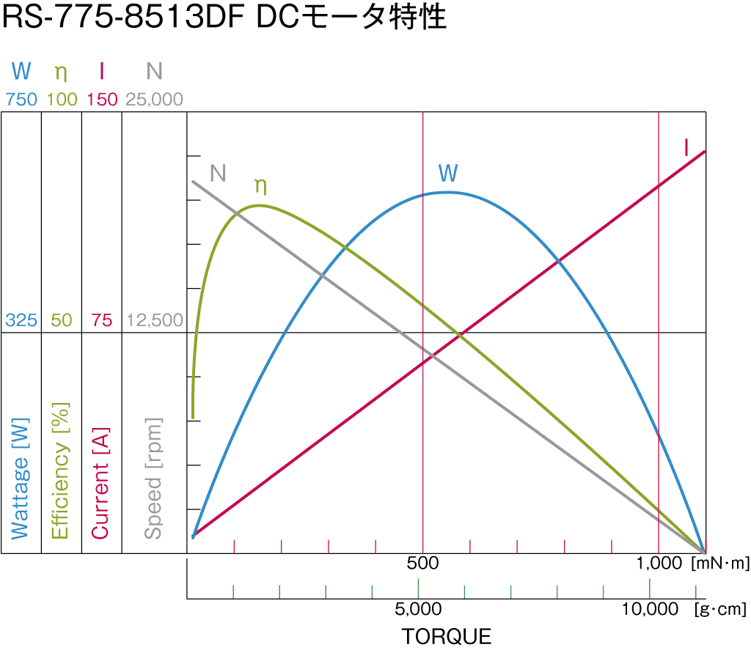
 | 定速中の必要モータトルク: Min_1[Nm] | 0.0389334375
 | 減速機出力軸換算トルク(起動加速)[Nm]
何Vでの特性？ 18？
 | 減速機出力軸換算トルク(加速)[Nm]
 | 減速機出力軸換算トルク(定速)[Nm]

厳密にはモータ特性曲線に従った計算が必要
→効率を回転数の関数にして駆動トルク算出

滑り未考慮
(直線路をかっとばすような競技ではないので厳密計算不要と判断)

 | 独立4輪ステア
 | https://www.youtube.com/watch?v=rNPtfMkFb7c

3.3輪オムニ
